使用方法
【使用方法】
１ エントリーシートはこれまで同様作成し、抽選会時に原本を提出する。
※昨年度からの変更点
→登録人数を２５名に変更
→メンバー変更欄を追加
２ 健康チェックシートはエントリーシートと左右併せてA４サイズで印刷し、当日持参する。
※ポジション、選手名はエントリーシートに入力すると、健康チェックシートにも反映する。
３ 当日必要事項を記入し、本部及び相手チームに提出する。
【当日記入事項】
①スターティングメンバー
②当日参加している選手及びスタッフ（監督含む）の「体温」及び「健康チェック項目」を確認し、
該当箇所に記入する。
※当日参加していない選手及びスタッフの「体温」及び「健康」欄に斜線を引く。

試合当日印刷イメージ（A4サイズ横）
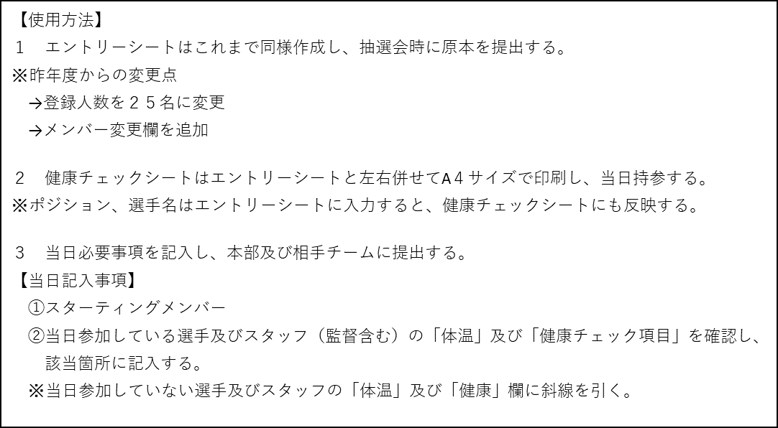

A4左面
A4右面

